Sheet1
 | Total Geral | Total de Até 14 anos | Até 14 anos |  | Total de 15 a 17 anos | 15 a 17 anos |  |  | Total de 18 a 19 anos | 18 a 19 anos |  |  |  | Total de 20 a 24 anos | 20 a 24 anos |  |  |  | Total de 25 a 29 anos | 25 a 29 anos |  |  |  | Total de 30 a 34 anos | 30 a 34 anos |  |  |  | Total de 35 a 39 anos | 35 a 39 anos |  |  |  | Total de 40 anos ou mais | 40 anos ou mais
Localidade da Escola |  |  | Estadual | Municipal |  | Estadual | Municipal | Privada |  | Federal | Estadual | Municipal | Privada |  | Federal | Estadual | Municipal | Privada |  | Federal | Estadual | Municipal | Privada |  | Federal | Estadual | Municipal | Privada |  | Federal | Estadual | Municipal | Privada |  | Federal | Estadual | Municipal | Privada
Salvador | 60,287 | 116 | 21 | 95 | 7,800 | 3,705 | 4,088 | 7 | 10,824 | 1 | 8,605 | 1,974 | 244 | 15,291 | 14 | 12,827 | 1,772 | 678 | 5,306 | 21 | 4,021 | 803 | 461 | 3,667 | 12 | 2,396 | 835 | 424 | 3,978 | 21 | 2,347 | 1,206 | 404 | 13,305 | 60 | 5,562 | 6,875 | 808

Faixa Etária |  | Dependência Administrativa

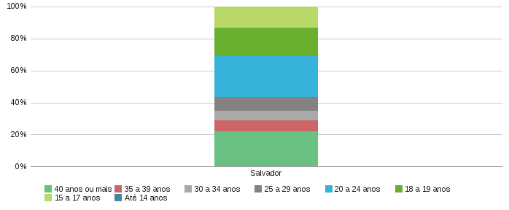 |  |  |  |  |  |  |  |  |  | 